数据维度
企业名称 | 变更记录 | 股东信息 | 对外投资 | 法院判决 | 被执行人 | 开庭公告 | 法院公告 | 失信信息 | 动产抵押 | 欠税信息 | 司法拍卖 | 股权出质 | 经营异常 | 商标信息 | 专利信息 | 原创著作 | 软件著作 | 资质认证 | 融资信息 | 招投标 | 域名信息 | 行政处罚 | 股权冻结 | 司法协助 | 行政许可 | 抽查检查
华为技术有限公司 |  |  |  | 119 |  |  |  |  |  |  |  |  |  | 2451 | 77576 |  | 367 | 2885 |  | 937 | 20 | 3
乐视网信息科技（北京）股份有限公司 |  |  |  |  |  |  |  |  |  |  |  |  |  |  |  |  |  |  |  |  |  | 4
百合网股份有限公司 |  |  |  |  |  |  |  |  |  |  |  |  |  |  |  |  |  |  |  |  |  | 1
小米科技有限责任公司 | 23 |  |  | 892 |  | 412 | 102 |  |  |  |  | 11 |  | 1827 | 6835 | 136 | 12 | 91 |  |  | 31
富程投资控股集团有限公司 |  |  |  |  |  |  |  | 130
苏州银行股份有限公司 |  |  |  |  |  |  | 140 |  |  |  | 58
连云港丰达置地有限公司 |  |  |  |  |  |  |  |  |  |  | 有数据
宁波市市区农村信用合作联社 | 40 |  |  |  |  |  |  |  |  |  |  | 32
浙江诸暨金田针织有限公司 |  |  |  |  |  |  |  |  | 20
东台市江龙金属制造有限公司 |  |  |  |  |  |  |  |  | 23
注册号140105330024390 |  |  |  |  |  |  |  |  |  |  |  |  | 63
上海峰玲包装材料厂 |  |  |  |  |  |  |  |  |  | 32
上海卓浚工贸有限公司 |  |  |  |  |  |  |  |  |  | 40
宁波长汇嘉信投资中心 |  | 42
中国东方资产管理公司 |  |  | 310
大申集团有限公司 |  |  |  |  |  |  |  |  |  |  |  | 4（包含备注信息）
中节能国豪生物环保有限公司 |  |  |  |  |  |  |  |  |  |  |  |  |  |  |  |  |  |  |  |  |  |  | 7 | 4
上海富捷信息技术有限公司 |  |  |  |  |  |  |  |  |  |  |  |  |  |  |  |  |  |  |  |  |  |  |  |  | 1
上海紫桐信息技术有限公司 |  |  |  |  |  |  |  |  |  |  |  |  |  |  |  |  |  |  |  |  |  |  |  |  |  | 1
珠海格力电器股份有限公司 |  |  |  |  |  |  |  |  |  |  |  |  |  |  |  |  |  |  |  |  |  |  |  |  | 5
厦门日懋城建园林建设有限公司 |  |  |  |  |  |  |  |  |  |  |  |  |  |  |  |  |  |  |  |  |  |  |  |  | 2

深圳市雅菲琉璃艺术品有限公司 | 3 | 2 |  |  |  |  |  |  |  |  |  |  |  |  |  |  |  |  |  |  | 1
广发银行股份有限公司
山西华润联盛能源投资有限公司

广东拓斯达科技股份有限公司 | 新三板转上市公司
上海小米金融信息服务有限公司 | 认缴实缴出资都为空

企业类型 | 现有名字 | 曾用名
普通企业 | 广东鸿达兴业机器人有限公司 | 广东天敌高科技有限公司
 | 新疆排云环保科技股份有限公司（乌市中院执行裁定书【2015】乌中执字第659号，暂缓办理牟蜀泉股权变更） | 新疆排云仪表有限公司 新疆排云环保科技股份有限公司
上市公司 | 大连智云自动化装备股份有限公司 | 大连智云机床辅机有限公司
新三板 | 山东朗朗教育科技股份有限公司 | 山东朗朗书业有限公司 山东朗朗教育科技有限公司
超长公司名字 | 宝鸡有一群怀揣着梦想的少年相信在牛大叔的带领下会创造生命的奇迹网络科技有限公司

分支机构 | 中国银行股份有限公司

有经营异常记录然后被移出 | 长沙宜家生物科技有限公司

行政许可（电梯） | 沁阳市檀溪堂文化产业园有限公司

列入严重违法失信企业名单 | 河南道亨顺和文化传播有限公司

重名企业 | 汝南县三里店乡农机供油站

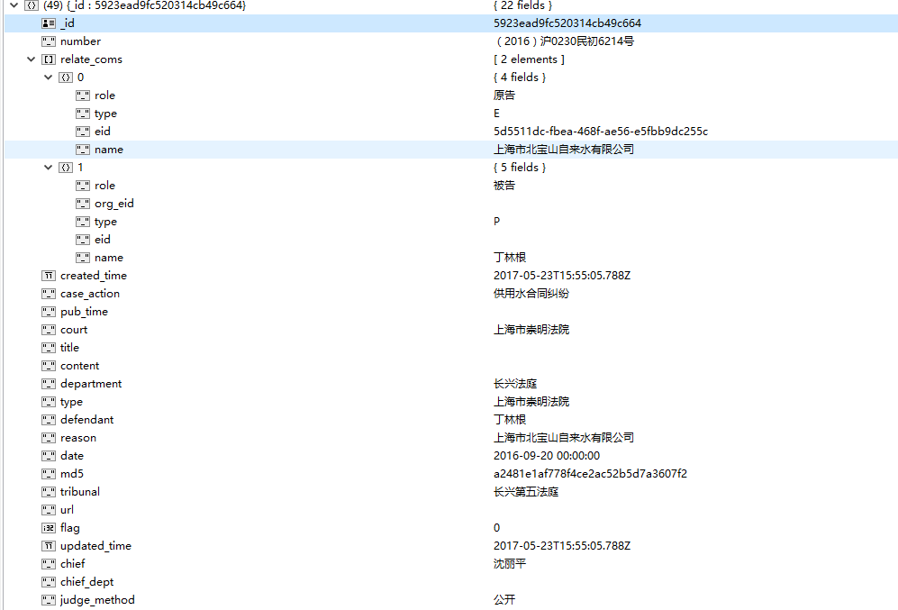
开庭公告 | 上海市北宝山自来水有限公司 | 字段比较全

股权出质 | 江门高新区汇盈科技小额贷款有限公司 | 最新风险处显示数额0

动产抵押 | 山东鑫海新材料股份有限公司（3条记录） | 国家和地方不一致，更新后采用国家的

法院公告，司法拍卖记录超级多 | 丹东中天企划有限公司 | 背调风险分析页面性能有问题

开庭公告 | 东莞市奥图自动化科技有限公司 | 开庭日期和公布日期不一样，检查展示

失信人信息 | 青岛顿慧物资有限公司 | 立案时间，发布日期不一样，检查展示

被执行人 | 山东永丰面业有限责任公司 | 在表格记录处无法查看详情

企查查有财务信息 | 河南华之宇电气设备销售有限公司

 | 中庚地产实业集团有限公司 | 股权出质在最新风险处显示为0

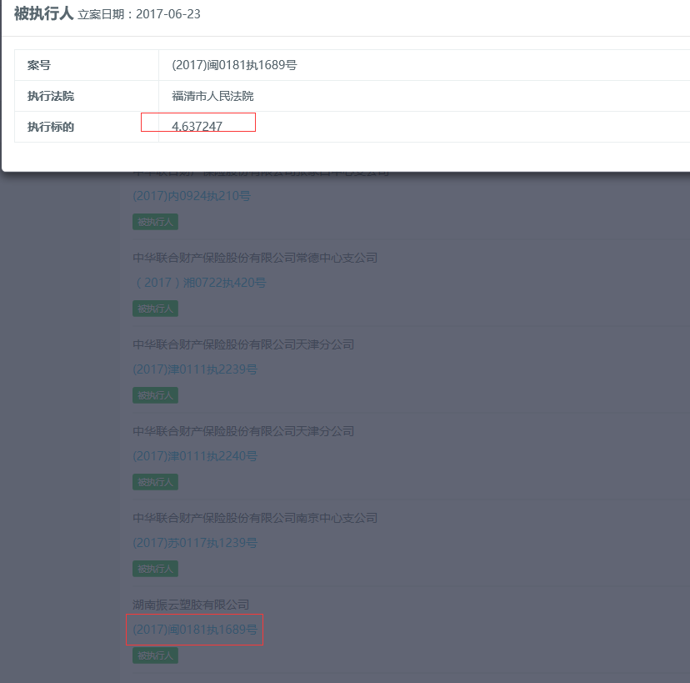
 | 上海苑涛信息科技有限公司 | 法定代表人不是实际控制人，有股比

 | 江苏南通二建集团有限公司 | 包含司法协助、行政许可

法院公告 | 丹东中天企划有限公司 | 超过26万条

行政处罚 | 九江欢行国际旅行社有限公司 | 日期错误，字段错误，有曾用名

股比 | 河北联邦伟业房地产开发集团有限公司 | 有多层股比

股权出质 | 中山市宝佳利电器有限公司 布尔津县友谊峰投资管理有限公司 | 最新风险处额度，日期有问题

个人背调 | 嫩江县塔溪乡益农种植专业合作社 | 王军 对应多个人
 | 惠东县盈海水产养殖有限公司 | 周伟峰 正常数据
 |  | 贾跃亭 乐视 任职数目不对

广州市荣和数码技术有限公司 |  | 个人失信
广州市索凯特离子热工制造有限公司越秀分公司 |  | 个人被执行

国开发展基金有限公司 |  | 投资企业比较多

中国雪柜实业有限公司（冻结转让2002 5 15东山区法院） |  | 名字奇怪的企业，变更记录55条

